工作表1
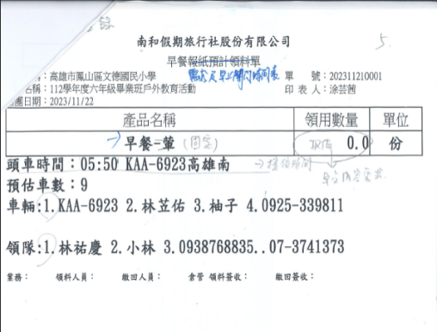

 | 團體名稱
25.早餐需求及早上開門時間表 | 活動名稱

